Накладная-№3
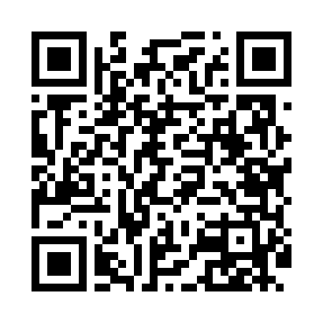
Номер товарно-транспортной накладной: |  |  | Торговый представитель: Karimov Amirjon
Поставщик: Toshkent falcon fly 2 |  |  | Телефон торгового представителя: +
Дата отгрузки: 23.12.2025 |  |  | Контрагент: """" Klient
Дата консигнации: |  |  | Адрес:
Доставщик: |  |  | Телефон:
Телефон доставщика:
Время заказа: 23.12.2025 09:50:28
№ | Штрих-код | Название товаров (работ,услуг) | Количество | Количество в кейсе | Цена | Сумма
 |  |  | 4 |  |  | 255000
1 | 6925620520391 | Стеклянный ГрафинYH27A-600 DB-52-39 | 1 | 1 шт. | 30,000 | 30,000
2 | 2102373098252 | Коврики напольные для ванной комнаты, 43×69 с м и 43×118 см, DB-98-25 | 3 | 3 шт. | 75,000 | 225,000
Итого: 255000

